Таблица
ID (Номер) | Summary (Описание несоответствия) | Expected result (Ожидаемый результат) | Actual result (Актуальный результат) | Сritical (Критичный дефект)

1 | Не корректно указано время работы на сайте Makeup при оформлении заказа | Время работы отображается корректно | 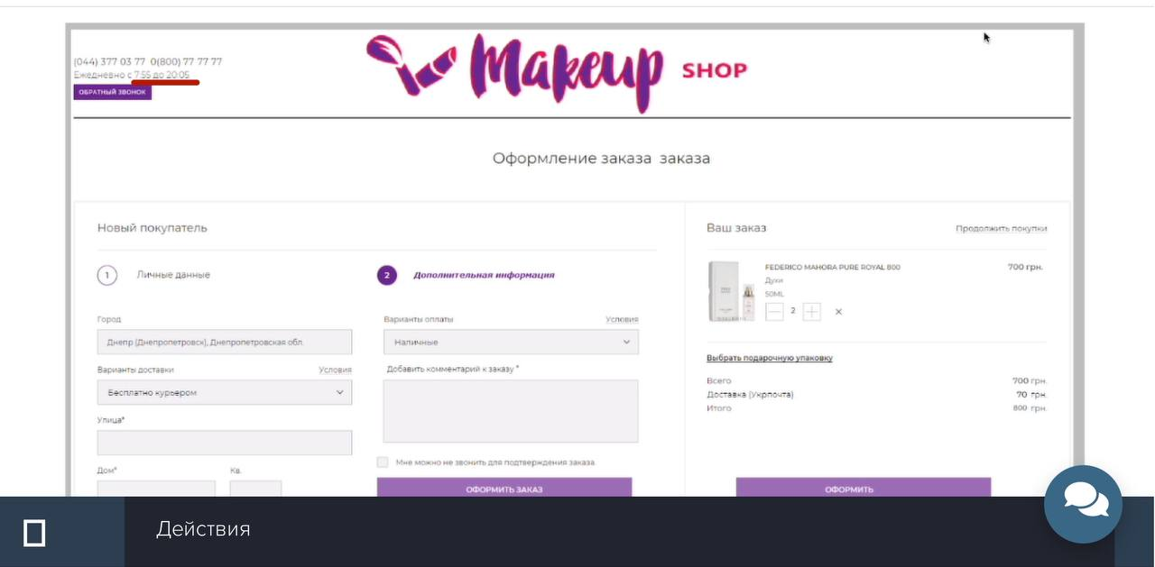 | FALSE
2 | Присутствует лишнее слово "заказа" в заголовке при оформлении заказа | Отсутствуют лишние слова | 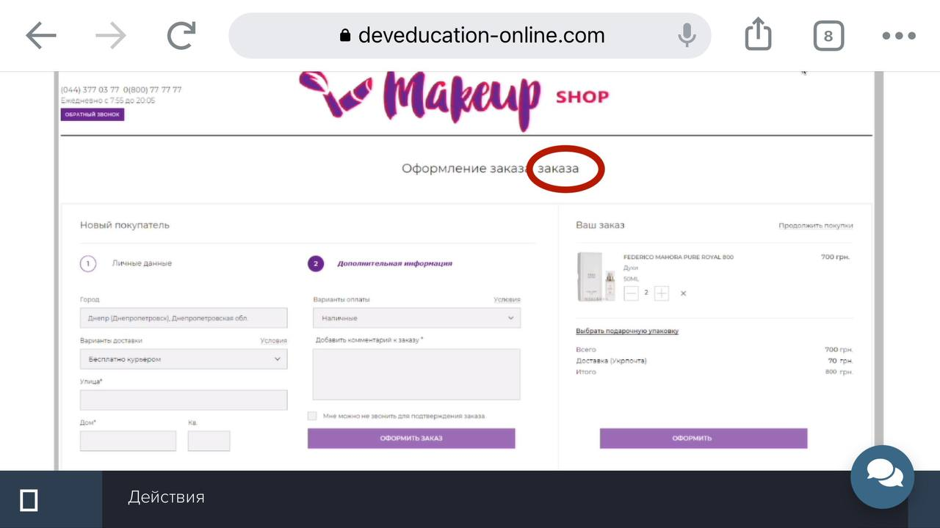 | FALSE
3 | Присутствует лишняя кнопка "Оформить заказ" в корзине при оформлении заказа | Присутствует только одна кнопка | 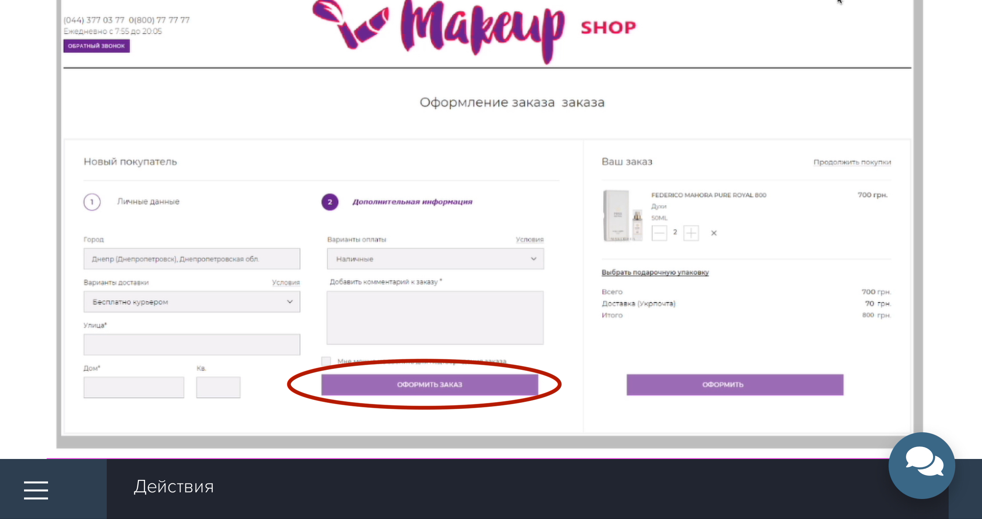 | FALSE
4 | Начисляется оплата доставки в корзине когда доставка оформлена бесплатно | Доставка бесплатно | 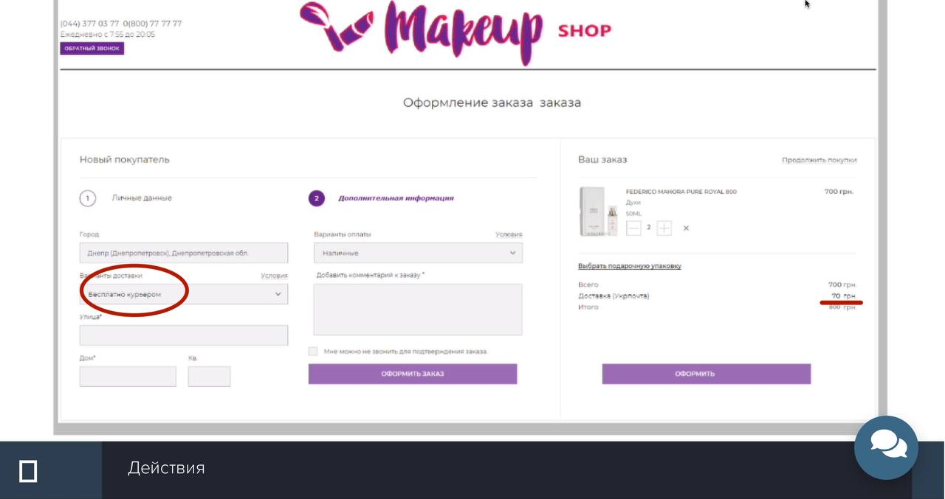 | TRUE
5 | Отсутствует поле для заполнения "Номер телефона покупателя" в корзине при оформлении заказа | Присутствует поле для ввода номера телефона | 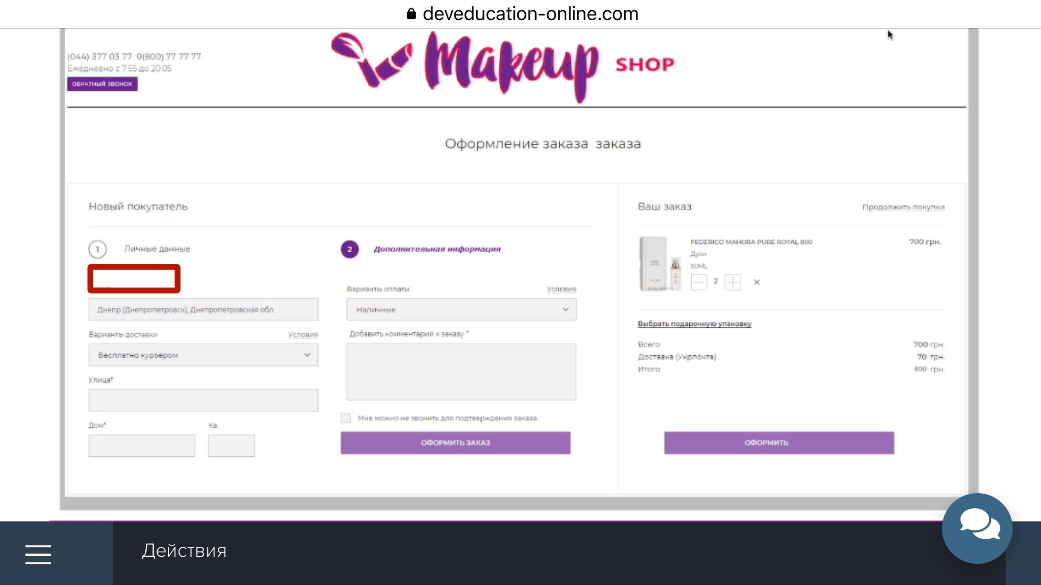 | TRUE
6 | Отсутствует валидационное напоминание в блоке личные данные при оформлении заказа | Присутствуют валидационные напоминания | 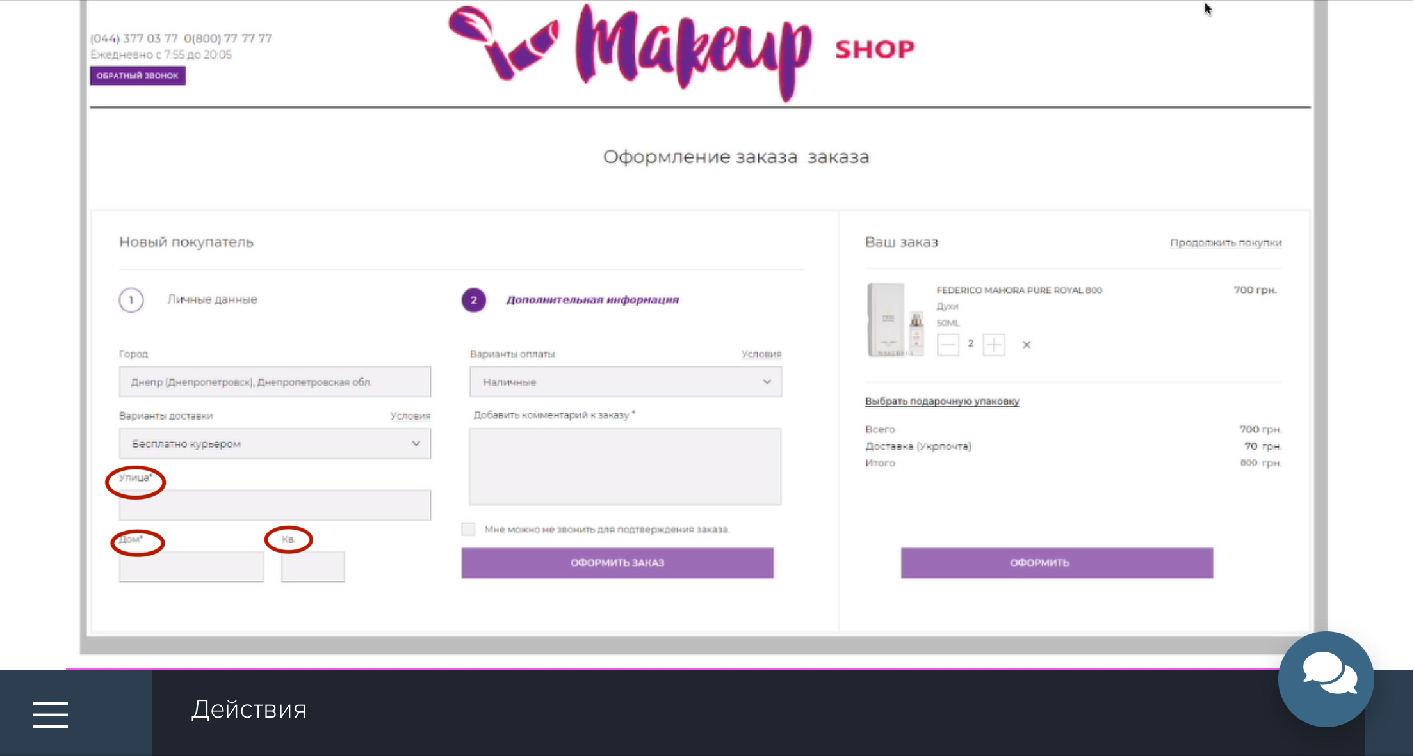 | TRUE
7 | Не работает калькулятор вычислений суммы в корзине при оформлении заказа | Калькулятор вычислений работает корректно | 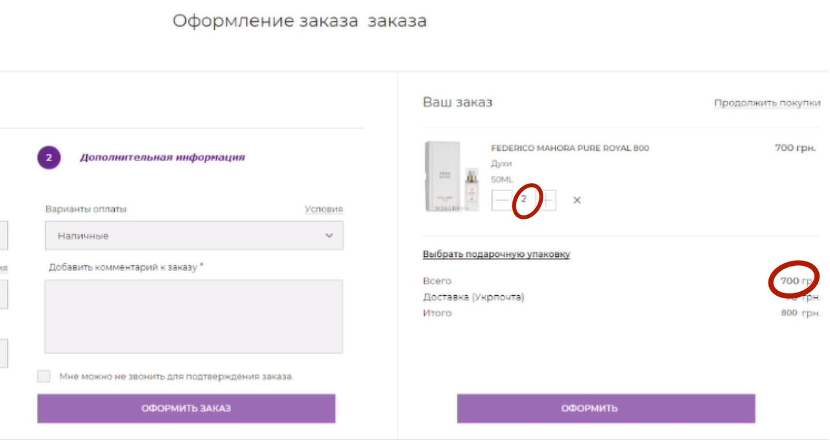 | TRUE
8 | Не корректно отображается сумма оплаты в корзине при оформлении заказа | Сумма оплаты отображается корректно | 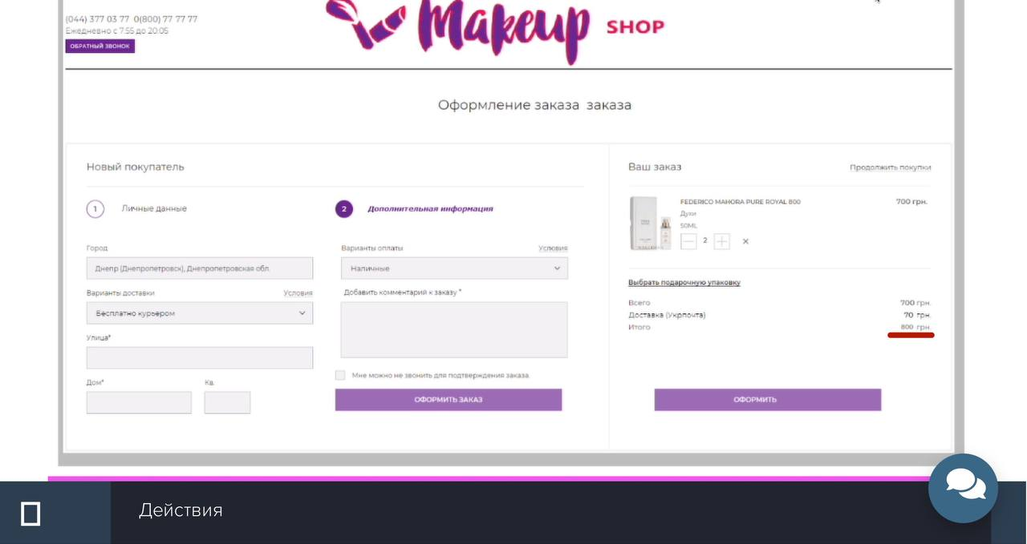 | TRUE
9 | Не корректно отображается код оператора на сайте Makeup shop при оформлении заказа | Код оператора отображается корректно | 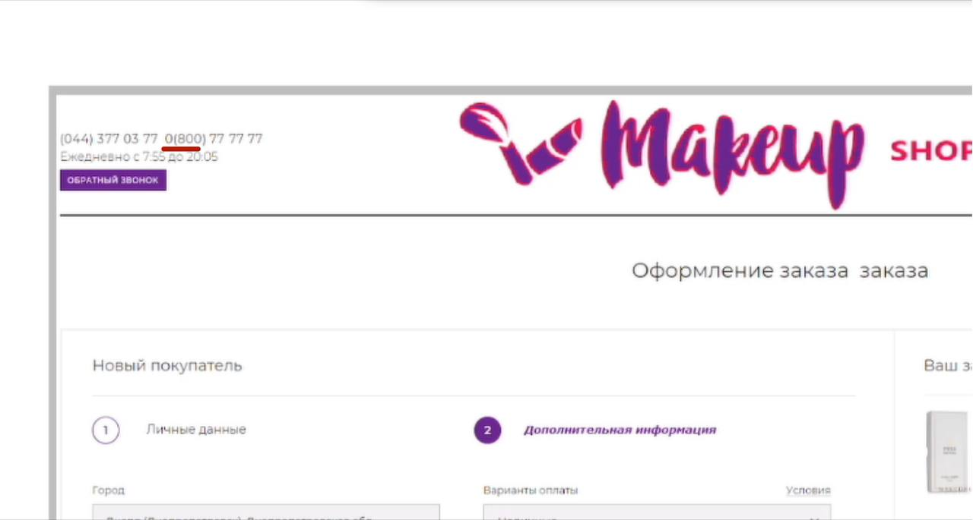 | FALSE
10 | Не достаточное количество цифр в номере телефона на сайте Makeup shop при оформлении заказа | Номер телефона отображается корректно | 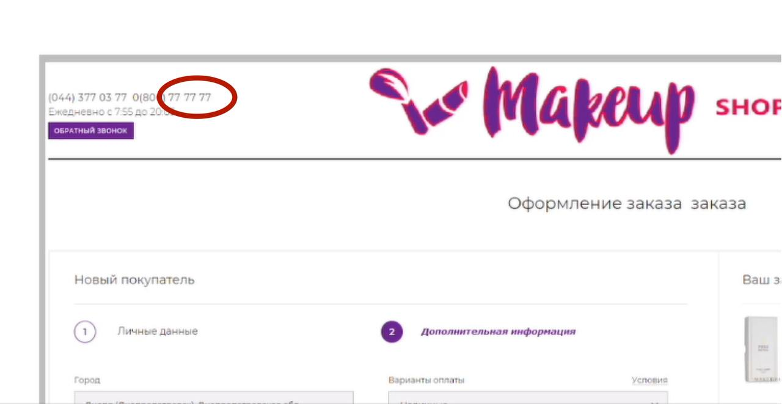 | TRUE
11 | Не достаточное количество информационных полей в блоке личные данные (ФИО) при оформлении заказа | Достаточное количество информационных полей | 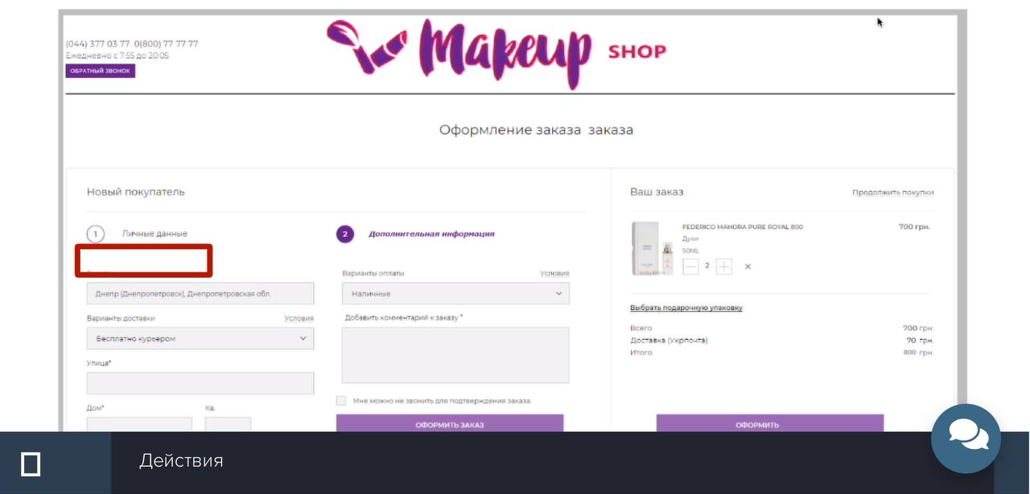 | TRUE
12 | Вариант доставки находится не на своём месте в блоке личные данные при оформлении заказа | Вариант доставки находится на своем месте | 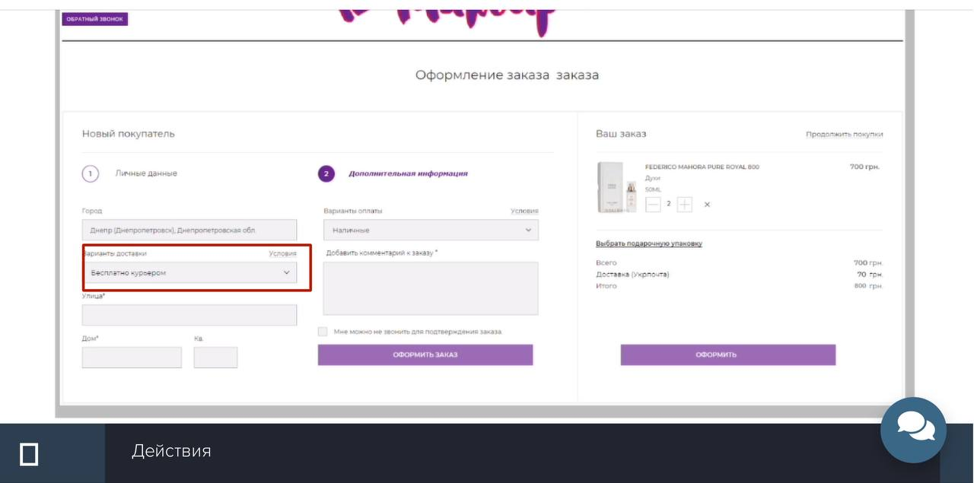 | FALSE
16 |  |  |  | FALSE
17 |  |  |  | FALSE
18 |  |  |  | FALSE
19 |  |  |  | FALSE
20 |  |  |  | FALSE

 | ID (Номер) | Счетчик найденых отличий
 | Summary (Описание несоответствия) | Текстовое описание о том, какое несоответствие Вами найдено
 | Expected result (Ожидаемый результат) | Текстовое описание, какое поведение считаете верным
 | Actual result (Актуальный результат) | В ячейку добавлен скриншот с выделеной зоной, в которой был найден дефект
 | Добавить изображение в ячейку | 1. Кликнуть на выбранную ячейку. 2. Кликнуть на кнопку Вставка (Insert) -> Изображение (Image) -> Вставить изображение в ячейку (Insert image in cell) 3. Перетянуть подготовленный скриншот или выбрать изображение через проводник, после клика на кнопку Обзор 4. Дождаться завершения загрузки и отображения изображения в ячейке
 | Настройки доступа и отправка результатов | Кликнуть на "Настройки доступа" -> "Изменить ->" Выбрать "Доступно пользователям, у которых есть ссылка" -> Выбрать "Редактор" -> Кликнуть на "Копировать ссылку" -> отправить ссылку в качестве ответа на задание.

